Ex3-001
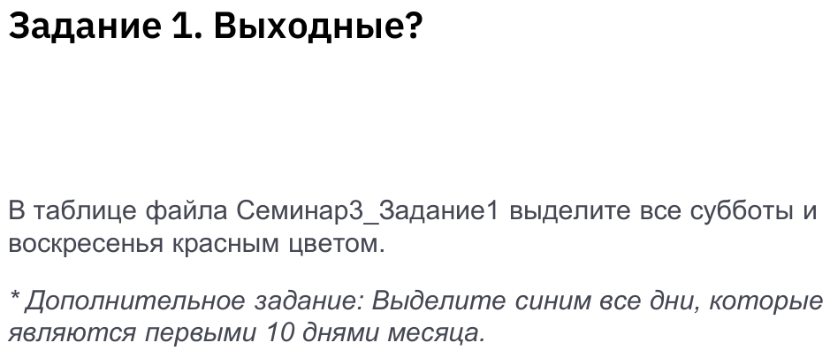
 | Понедельник = 1 Вторник = 2 , и т.д.

Дата | День недели
08/02/2022 | 2
09/02/2022 | 3
10/02/2022 | 4
11/02/2022 | 5
12/02/2022 | 6
13/02/2022 | 7
14/02/2022 | 1
15/02/2022 | 2
16/02/2022 | 3
17/02/2022 | 4
18/02/2022 | 5
19/02/2022 | 6
20/02/2022 | 7
21/02/2022 | 1
22/02/2022 | 2
23/02/2022 | 3
24/02/2022 | 4
25/02/2022 | 5
26/02/2022 | 6
27/02/2022 | 7
28/02/2022 | 1
01/03/2022 | 2
02/03/2022 | 3
03/03/2022 | 4
04/03/2022 | 5
05/03/2022 | 6
06/03/2022 | 7
07/03/2022 | 1
08/03/2022 | 2
09/03/2022 | 3
10/03/2022 | 4
11/03/2022 | 5
12/03/2022 | 6
13/03/2022 | 7
14/03/2022 | 1
15/03/2022 | 2
16/03/2022 | 3
17/03/2022 | 4
18/03/2022 | 5
19/03/2022 | 6
20/03/2022 | 7
21/03/2022 | 1
22/03/2022 | 2
23/03/2022 | 3
24/03/2022 | 4
25/03/2022 | 5
26/03/2022 | 6
27/03/2022 | 7
28/03/2022 | 1
29/03/2022 | 2
30/03/2022 | 3
31/03/2022 | 4
01/04/2022 | 5
02/04/2022 | 6
03/04/2022 | 7
04/04/2022 | 1
05/04/2022 | 2
06/04/2022 | 3
07/04/2022 | 4
08/04/2022 | 5
09/04/2022 | 6
10/04/2022 | 7
11/04/2022 | 1
12/04/2022 | 2

